Foglio1
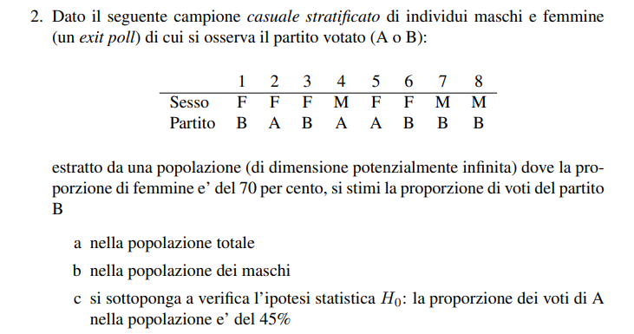

 | Nh | nh | E(ya) | E(yb) | Var.corr(ya)
Maschi | 0.3 | 3 | 0.33 | 0.67 | 0.33
Femmine | 0.7 | 5 | 0.40 | 0.60 | 0.30

 | Maschi | Femmine
A | 1 | 2
B | 2 | 3
Totale | 3 | 5

Quesito a)
 | Media pesata sulla base dei pesi degli strati

 | E(yb) | 0.62

Quesito b)
 | E(ymb) | 0.67

Quesito c)

 | E(ya) | 0.38
 | ES(ya) | 0.20

 | H0 | 0.45

 | t-test | -0.3526549053
 | tcrit+ | 2.3646242516
 | tcrit- | -2.3646242516
 | alfa | 0.05

 | t cade nella regione di accettazione, dunque non rifiuto l'ipotesi

 | M | F |  | M | F
 | A | A |  | 1 | 1
 | B | A |  | 0 | 1
 | B | B |  | 0 | 0
 |  | B |  |  | 0
 |  | B |  |  | 0

